Tabelle1
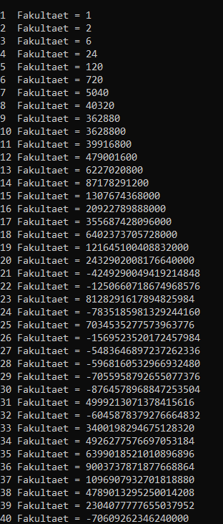
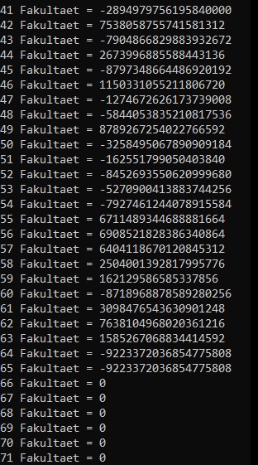
SIZE | RANGE
Integer: 4 Bytes (32 Bits) | -2,147,483,648 bis 2,147,483,647
Long: 8 Bytes (64 Bits) | -9,223,372,036,854,775,808 bis 9,223,372,036,854,775,807
BigInteger: undefiniert | "unendlich" -> Arbeitsspeicher dafür entscheidend, welche höchste Zahl (mit größten benötigten Speicherplatz) berechnet werden kann

Wenn die berechneten Werte außerhalb diese vordefinierten Ranges fallen, fängt das Programm an, "rückwärts" durch die Range zu rechnen
nimmt man z.B den maximalen Integer-Wert (2,147,483,647) und addiert 1, bekommt man anstatt 2,147,483,648 -2,147,483,648 als Ergebnis
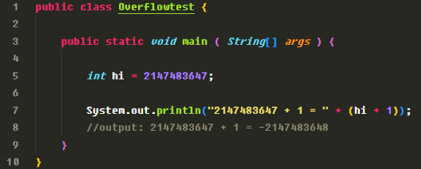

Messreihen aus Java-Programm entnommen

INT |  | LONG |  | BIG INTEGER
1 Fakultaet = 1 |  | 1 Fakultaet = 1 |  | 1 Fakultaet = 1
2 Fakultaet = 2 |  | 2 Fakultaet = 2 |  | 2 Fakultaet = 2
3 Fakultaet = 6 |  | 3 Fakultaet = 6 |  | 3 Fakultaet = 6
4 Fakultaet = 24 |  | 4 Fakultaet = 24 |  | 4 Fakultaet = 24
5 Fakultaet = 120 |  | 5 Fakultaet = 120 |  | 5 Fakultaet = 120
6 Fakultaet = 720 |  | 6 Fakultaet = 720 |  | 6 Fakultaet = 720
7 Fakultaet = 5040 |  | 7 Fakultaet = 5040 |  | 7 Fakultaet = 5040
8 Fakultaet = 40320 |  | 8 Fakultaet = 40320 |  | 8 Fakultaet = 40320
9 Fakultaet = 362880 |  | 9 Fakultaet = 362880 |  | 9 Fakultaet = 362880
10 Fakultaet = 3628800 |  | 10 Fakultaet = 3628800 |  | 10 Fakultaet = 3628800
11 Fakultaet = 39916800 |  | 11 Fakultaet = 39916800 |  | 11 Fakultaet = 39916800
12 Fakultaet = 479001600 | letzter sinnvoller Wert | 12 Fakultaet = 479001600 |  | 12 Fakultaet = 479001600
13 Fakultaet = 1932053504 |  | 13 Fakultaet = 6227020800 |  | 13 Fakultaet = 6227020800
14 Fakultaet = 1278945280 |  | 14 Fakultaet = 87178291200 |  | 14 Fakultaet = 87178291200
15 Fakultaet = 2004310016 |  | 15 Fakultaet = 1307674368000 |  | 15 Fakultaet = 1307674368000
16 Fakultaet = 2004189184 | (vermutlich) Integer Overflow (kleinere Zahl) | 16 Fakultaet = 20922789888000 |  | 16 Fakultaet = 20922789888000
17 Fakultaet = -288522240 |  | 17 Fakultaet = 355687428096000 |  | 17 Fakultaet = 355687428096000
18 Fakultaet = -898433024 |  | 18 Fakultaet = 6402373705728000 |  | 18 Fakultaet = 6402373705728000
19 Fakultaet = 109641728 |  | 19 Fakultaet = 121645100408832000 |  | 19 Fakultaet = 121645100408832000
20 Fakultaet = -2102132736 |  | 20 Fakultaet = 2432902008176640000 | letzter sinnvoller Wert | 20 Fakultaet = 2432902008176640000
21 Fakultaet = -1195114496 |  | 21 Fakultaet = -4249290049419214848 | Long Overflow | 21 Fakultaet = 51090942171709440000
22 Fakultaet = -522715136 |  | 22 Fakultaet = -1250660718674968576 |  | 22 Fakultaet = 1124000727777607680000
23 Fakultaet = 862453760 |  | 23 Fakultaet = 8128291617894825984 |  | 23 Fakultaet = 25852016738884976640000
24 Fakultaet = -775946240 |  | 24 Fakultaet = -7835185981329244160 |  | 24 Fakultaet = 620448401733239439360000
25 Fakultaet = 2076180480 |  | 25 Fakultaet = 7034535277573963776 |  | 25 Fakultaet = 15511210043330985984000000
26 Fakultaet = -1853882368 |  | 26 Fakultaet = -1569523520172457984 |  | 26 Fakultaet = 403291461126605635584000000
27 Fakultaet = 1484783616 |  | 27 Fakultaet = -5483646897237262336 |  | 27 Fakultaet = 10888869450418352160768000000
28 Fakultaet = -1375731712 |  | 28 Fakultaet = -5968160532966932480 |  | 28 Fakultaet = 304888344611713860501504000000
29 Fakultaet = -1241513984 |  | 29 Fakultaet = -7055958792655077376 |  | 29 Fakultaet = 8841761993739701954543616000000
30 Fakultaet = 1409286144 |  | 30 Fakultaet = -8764578968847253504 |  | 30 Fakultaet = 265252859812191058636308480000000
31 Fakultaet = 738197504 |  | 31 Fakultaet = 4999213071378415616 |  | 31 Fakultaet = 8222838654177922817725562880000000
32 Fakultaet = -2147483648 |  | 32 Fakultaet = -6045878379276664832 |  | 32 Fakultaet = 263130836933693530167218012160000000
33 Fakultaet = -2147483648 |  | 33 Fakultaet = 3400198294675128320 |  | 33 Fakultaet = 8683317618811886495518194401280000000
VON HIER AN: 0 |  | 34 Fakultaet = 4926277576697053184 |  | 34 Fakultaet = 295232799039604140847618609643520000000
 |  | 35 Fakultaet = 6399018521010896896 |  | usw…....
 |  | 36 Fakultaet = 9003737871877668864
 |  | 37 Fakultaet = 1096907932701818880
 |  | 38 Fakultaet = 4789013295250014208
 |  | 39 Fakultaet = 2304077777655037952
 |  | 40 Fakultaet = -70609262346240000
 |  | 41 Fakultaet = -2894979756195840000
 |  | 42 Fakultaet = 7538058755741581312
 |  | 43 Fakultaet = -7904866829883932672
 |  | 44 Fakultaet = 2673996885588443136
 |  | 45 Fakultaet = -8797348664486920192
 |  | 46 Fakultaet = 1150331055211806720
 |  | 47 Fakultaet = -1274672626173739008
 |  | 48 Fakultaet = -5844053835210817536
 |  | 49 Fakultaet = 8789267254022766592
 |  | 50 Fakultaet = -3258495067890909184
 |  | 51 Fakultaet = -162551799050403840
 |  | 52 Fakultaet = -8452693550620999680
 |  | 53 Fakultaet = -5270900413883744256
 |  | 54 Fakultaet = -7927461244078915584
 |  | 55 Fakultaet = 6711489344688881664
 |  | 56 Fakultaet = 6908521828386340864
 |  | 57 Fakultaet = 6404118670120845312
 |  | 58 Fakultaet = 2504001392817995776
 |  | 59 Fakultaet = 162129586585337856
 |  | 60 Fakultaet = -8718968878589280256
 |  | 61 Fakultaet = 3098476543630901248
 |  | 62 Fakultaet = 7638104968020361216
 |  | 63 Fakultaet = 1585267068834414592
 |  | 64 Fakultaet = -9223372036854775808
 |  | 65 Fakultaet = -9223372036854775808
 |  | VON HIER AN: 0

